Sheet1


 | PT. Solusi Edukasi Gemilang
 | 18 Office Park Building, 21th floor Unit C, Jl. TB. Simatupang No. 18, Kec. Pasar Minggu, Jakarta Selatan, Indonesia.
 | management@compasspubindonesia.com

Nomor | NV1010824
Tanggal | 27/8/2024
Perihal | Penawaran Program Native Speaker Visit

Kepada
Yth. Bpk. Sadam
Yayasan Perjuangan Kholifah Masa Depan
Jl. Makmur Kp. Kekupu No 01, RT. 002/RW. 003, Rangkapan Jaya, Pancoran Mas, Depok, Jawa Barat, Indonesia.
No. Telp: 08119291928

Dengan hormat,
Berikut kami sampaikan penawaran program Native Speaker Visit yang dirancang untuk meningkatkan kepercayaan diri siswa dan mengasah kemampuan berbahasa Inggris secara praktis dan interaktif melalui interaksi langsung dengan penutur asli (Native Speaker) bahasa tersebut.

Berikut ini rincian penawaran kami:

PROGRAM |  | UNIT | HARGA | DISKON | HARGA NETT
Native Speaker Visit |  | 60 Menit | Rp. 1.000.000 | 10% | Rp. 900.000

Syarat Penawaran
1. Cara Pembayaran :
Pembayaran dapat dilakukan dengan transfer via
BCA - PT Solusi Edukasi Gemilang : 4685015898
2. Tidak berlaku sistem PEMBATALAN

Mohon segera konfirmasi apabila anda berminat untuk menjalin kerja sama dengan kami berdasarkan rincian penawaran program diatas.
Dengan senang hati kami akan menghubungi anda jika diperlukan informasi lebih lanjut terkait rincian penawaran program tersebut.
Kami siap untuk mengatur waktu kunjungan sesuai dengan jadwal yang anda tentukan.

Terima kasih atas perhatian dan kepercayaan anda.

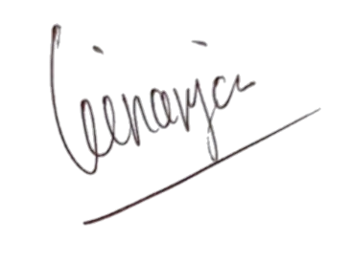
Hormat kami, |  |  |  |  | Disetujui oleh,

Angga Ginanjar |  |  |  |  | Bpk. Sadam
Sales & Marketing - PT Solusi Edukasi Gemilang |  |  |  |  | Yayasan Perjuangan Kholifah Masa Depan

